상품제안서
레빗 TX03 HOOK 2.0 USB메모리 (8~128G) | 상품코드: S26817

 |  |  |  |  |  |  | 02-713-8555 | www.synergygift.co.kr
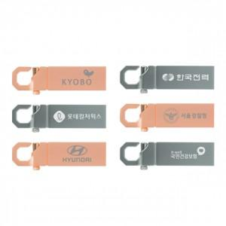 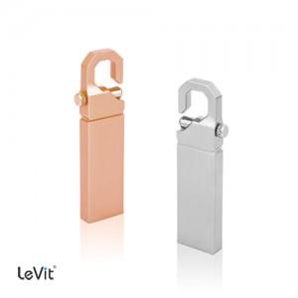

【상세/제작정보】

【인쇄/포장옵션】 | 레이저 / 포장지포장

【공급단가】 | 수량 | 50~ | 100~ | 500~ | 1,000~ | 3,000~
*VAT별도 | 8G | 4,880원 | 4,800원 | 4,690원 | 4,570원 | 4,490원
 | 16G | 6,810원 | 6,700원 | 6,540원 | 6,380원 | 6,270원
 | 32G | 8,290원 | 8,160원 | 7,960원 | 7,760원 | 7,630원
 | 64G | 9,880원 | 9,720원 | 9,490원 | 9,250원 | 9,090원

【상품 URL】 | https://www.synergygift.co.kr:443/src/goods_detail.php?gdno=26817

